経理様式５４_中間報告
黄色のセルのみ記入してください。 このシートは中間報告の際に使用するものです。年度末報告の際は、「経理様式５４_年度末報告」シートを使用してください。
経理様式５４
令和3年度 マッチングファンド状況確認報告書 中間報告
 |  |  |  | 令和3年9月30日現在
国立研究開発法人科学技術振興機構 御中

 | プロジェクトリーダー
 | 機関の所在地
 | 機 関 名
 | 部 署 ・ 職 名
 | 氏 名

 | 契 約 番 号
 | 研 究 タイプ | 研究成果最適展開支援プログラム シーズ育成タイプ
 | 研 究 領 域 | その他
 | 研 究 題 目

当事業年度のマッチングファンドの状況は以下の通り。 |  | （円）
機関名 | 委託研究費 | 自己資金 （中間支出額） | 自己資金 （下期 決算見込額） | ﾏｯﾁﾝｸﾞ 係数 | 企業負担額
企業等

大学等 |  | - | - | - | -
 |  | - | - | - | -
 |  | - | - | - | -
 |  | - | - | - | -
合計 | 0 | 0 | 0 |  | 0

過年度マッチング超過額

マッチング過不足 (企業負担額合計) + (過年度ﾏｯﾁﾝｸﾞ超過額) - (委託研究費合計) | 0
 | OK

備考 |  |  |  |  | JST使用欄

【210401】

経理様式５４_年度末報告
黄色のセルのみ記入してください。 このシートは年度末報告の際に使用するものです。中間報告の際は、「経理様式５４_中間報告」シートを使用してください。
経理様式５４
令和3年度 マッチングファンド状況確認報告書
 |  |  |  | 令和4年3月31日現在
国立研究開発法人科学技術振興機構 御中

 | プロジェクトリーダー
 | 機関の所在地
 | 機 関 名
 | 部 署 ・ 職 名
 | 氏 名

 | 契 約 番 号
 | 研 究 タイプ | 研究成果最適展開支援プログラム シーズ育成タイプ
 | 研 究 領 域 | その他
 | 研 究 題 目

当事業年度のマッチングファンドの状況は以下の通り。 |  |  | （円）
機関名 |  | 委託研究費 | 自己資金 | ﾏｯﾁﾝｸﾞ 係数 | 企業負担額
企業等

大学等 |  |  | - | - | -
 |  |  | - | - | -
 |  |  | - | - | -
 |  |  | - | - | -
合計 |  | 0 | 0 |  | 0

過年度マッチング超過額

マッチング過不足 (企業負担額合計) + (過年度ﾏｯﾁﾝｸﾞ超過額) - (委託研究費合計) |  | 0
 |  | OK

備考 |  |  |  |  | JST使用欄

【210401】

記載例（中間報告）
中間報告時
経理様式５４
令和3年度 マッチングファンド状況確認報告書 中間報告
 |  |  |  |  | 令和3年9月30日現在
国立研究開発法人科学技術振興機構 御中

契約書・覚書 「 マッチングファンド計画 」
 |  | プロジェクトリーダー
 |  | 機関の所在地
 |  | 機 関 名
 |  | 部 署 ・ 職 名
 |  | 氏 名

①
②
【機関名】 必ず記入してください。
【委託研究費】 契約書・覚書の「マッチングファンド計画」の表に記載されている金額（右図①）を記入してください。
【マッチング係数】 契約書・覚書の「マッチングファンド計画」の表に記載されている数値（右図②）を記入してください。
 |  | 契 約 番 号
 |  | 研 究 タイプ
 |  | 研 究 領 域
 |  | 研 究 題 目

当事業年度のマッチングファンドの状況は以下の通り。 |  |  | （円）
機関名 |  | 委託研究費 | 自己資金 （中間支出額） | 自己資金 （下期 決算見込額） | ﾏｯﾁﾝｸﾞ 係数 | 企業負担額
企業等 | □□株式会社 | 5,000,000 | 3,855,230 | 2,700,000 | 2 | 13,110,460

【自己資金】 経理様式５３「自己資金支出実績報告書 中間報告」に記載されている金額（右図③）を記入してください。 （中間支出額） ：中間支出額（Ｂ）の金額を記入。 （下期 決算見込額） ：下期決算見込額（Ｃ）の金額を記入。
経理様式５３ 「 自己資金支出実績報告書 中間報告 」

□□株式会社
大学等 | ○○大学 | 7,000,000 | - | - | - | -
 |  |  | - | - | - | -
 |  |  | - | - | - | -
 |  |  | - | - | - | -
合計 |  | 12,000,000 | 3,855,230 | 2,700,000 |  | 13,110,460

③
過年度マッチング超過額

マッチング過不足 (企業負担額合計) + (過年度ﾏｯﾁﾝｸﾞ超過額) - (委託研究費合計) |  | 1,110,460
 |  | OK

備考 |  |  |  |  |  | JST使用欄

記載例（年度末報告）
年度末報告時
経理様式１ 「 委託研究実績報告書（兼収支決算報告書） 」 ★企業等
□□株式会社
経理様式５４
令和3年度 マッチングファンド状況確認報告書
 |  |  |  |  | 令和4年3月31日現在
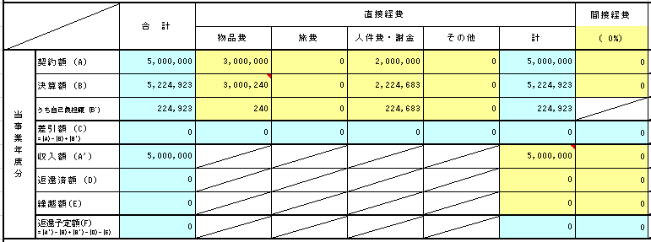
国立研究開発法人科学技術振興機構 御中

【委託研究費】 経理様式１「委託研究実績報告書（兼収支決算報告書） 」を参照し、以下の式で計算した金額を記入してください。 収入額（A'） － 返還済額（D） － 返還予定額（F）
※計算時の注意点 A-STEPシーズ育成タイプ 企業等：「合計」欄の金額（右図①）で計算 大学等：「直接経費計」欄の金額（右図②）で計算 大学等の間接経費はマッチング対象外となります。
 |  | プロジェクトリーダー
 |  | 機関の所在地
 |  | 機 関 名
 |  | 部 署 ・ 職 名
 |  | 氏 名

【マッチング係数】 契約書・覚書の「マッチングファンド計画」の表に記載されている数値を記入してください。
①
【機関名】 必ず記入してください。
 |  | 契 約 番 号
 |  | 研 究 タイプ
 |  | 研 究 領 域
 |  | 研 究 題 目
経理様式１ 「 委託研究実績報告書（兼収支決算報告書） 」 ★大学等
○○大学
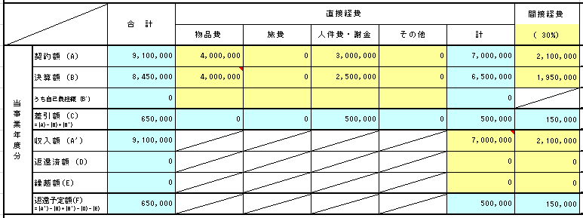
当事業年度のマッチングファンドの状況は以下の通り。 |  |  |  | （円）
機関名 |  |  | 委託研究費 | 自己資金 | ﾏｯﾁﾝｸﾞ 係数 | 企業負担額
企業等 | □□株式会社 |  | 5,000,000 | 6,554,098 | 2 | 13,108,196

【自己資金】 経理様式５３「自己資金支出実績報告書」の決算額（B）に記載されている金額（右図③）を記入してください。
大学等 | ○○大学 |  | 6,500,000 | - | - | -
 |  |  |  | - | - | -
 |  |  |  | - | - | -
 |  |  |  | - | - | -
②
合計 |  |  | 11,500,000 | 6,554,098 |  | 13,108,196

過年度マッチング超過額

経理様式５３ 「 自己資金支出実績報告書 」
□□株式会社
マッチング過不足 (企業負担額合計) + (過年度ﾏｯﾁﾝｸﾞ超過額) - (委託研究費合計) |  |  | 1,608,196
 |  |  | OK

備考 |  |  |  |  |  | JST使用欄

③

